Pryžové fólie
 |  |  |  |  |  |  | Platný od 1.1.2018

 |  |  |  |  |  |  | Minimální hodnota objednávky Kč 5000,- bez DPH.

Pryžové fólie

 | Výška | Šířka |  | Objednací |  | kg/m | Cena
Popis | (H1) | (L1) | Materiál | číslo | MJ | (orientačně) | bez DPH

Fólie 1/1200 SBR65 | 1 | 1200 | SBR65 | 570021 | kg | 1.80 | 247.30
Fólie 1/1200 NBR60 | 1 | 1200 | NBR60 | 570001 | kg | 1.70 | 276.90
Fólie 1/1200 MVQ60 | 1 | 1200 | MVQ60 | 638993 | m2 |  | 1,742.10
Fólie 1,5/1200 MVQ60 | 1.5 | 1200 | MVQ60 | 638998 | m2 |  | 2,442.90
Fólie 2/1200 SBR65 | 2 | 1200 | SBR65 | 570022 | kg | 3.60 | 212.80
Fólie 2/1200 NBR60 | 2 | 1200 | NBR60 | 570002 | kg | 3.40 | 263.00
Fólie 2/1200 MVQ60 | 2 | 1200 | MVQ60 | 638994 | m2 |  | 2,898.90
Fólie 2/1200 SBR65 s vložkou | 2 | 1200 | SBR65 | 570122 | kg | 3.60 | 239.60
Fólie 2/1200 NBR60 s vložkou | 2 | 1200 | NBR60 | 570102 | kg | 3.40 | 300.40
Fólie 3/1200 SBR65 | 3 | 1200 | SBR65 | 570023 | kg | 5.40 | 207.60
Fólie 3/1200 NBR60 | 3 | 1200 | NBR60 | 570003 | kg | 5.10 | 243.40
Fólie 3/1200 MVQ60 | 3 | 1200 | MVQ60 | 638995 | m2 |  | 4,207.80
Fólie 3/1200 SBR65 s vložkou | 3 | 1200 | SBR65 | 570123 | kg | 5.40 | 219.90
Fólie 3/1200 NBR60 s vložkou | 3 | 1200 | NBR60 | 570103 | kg | 5.04 | 284.70
Fólie 4/1200 SBR65 | 4 | 1200 | SBR65 | 570024 | kg | 7.20 | 207.60
Fólie 4/1200 NBR60 | 4 | 1200 | NBR60 | 570004 | kg | 6.80 | 243.40
Fólie 4/1200 MVQ60 | 4 | 1200 | MVQ60 | 638996 | m2 |  | 5,852.00
Fólie 4/1200 SBR65 s vložkou | 4 | 1200 | SBR65 | 570124 | kg | 7.20 | 219.90
Fólie 4/1200 NBR60 s vložkou | 4 | 1200 | NBR60 | 570104 | kg | 6.70 | 276.90
Fólie 5/1200 SBR65 | 5 | 1200 | SBR65 | 570025 | kg | 9.00 | 207.60
Fólie 5/1200 NBR60 | 5 | 1200 | NBR60 | 570005 | kg | 8.50 | 243.40
Fólie 5/1200 MVQ60 | 5 | 1200 | MVQ60 | 638997 | m2 |  | 7,143.50
Fólie 5/1200 SBR65 s vložkou | 5 | 1200 | SBR65 | 570125 | kg | 9.00 | 219.90
Fólie 5/1200 NBR60 s vložkou | 5 | 1200 | NBR60 | 570105 | kg | 8.40 | 276.90
Fólie 6/1200 NBR60 | 6 | 1200 | NBR60 | 570006 | kg | 10.20 | 243.40
Fólie 6/1200 NBR60 s vložkou | 6 | 1200 | NBR60 | 570106 | kg | 10.08 | 284.70

Výpočet ceny fólie pro MJ = [kg]

L1[mm] x H1[mm] x požadovaná délka[mm] x spec.hmotnost[g/cm3] |  | x cena [Kč/kg] | = | Celková cena [Kč]
1,000,000

Specifická hmotnost: |  | NBR | 1,4 g/cm3
 |  | SBR | 1,5 g/cm3

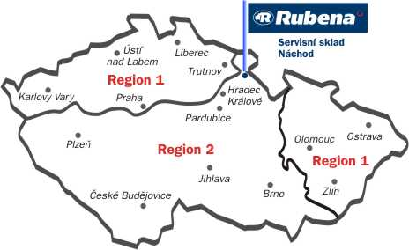

Kontaktní údaje
Trelleborg Bohemia, a.s.
Servisní sklad |  | Region 1: | +420 491 447 566 / 567 / 559
Českých bratří 338 |  | Region 2: | +420 491 447 558 / 564 / 565
547 36 Náchod
 |  | Fax: | +420 491 447 569
 |  | E-mail: | sklad@trelleborg.com
 |  | http:// | eshop.rubena.cz

Podlahoviny
 |  |  |  |  |  | Platný od 1.1.2018

 |  |  |  |  |  | Minimální hodnota objednávky Kč 5000,- bez DPH.

Pryžové podlahoviny

 | Výška | Šířka | Tvrdost | Objednací | Cena
Popis | (H1) | (L1) | [ShA] | číslo | bez DPH | Poznámka

Penízková pryž černá 3,5 mm 3,5/1230 | 3.5 | 1230 | 75 | 570901 | 1,057.00
Penízková pryž šedá 3,5 mm 3,5/1230 | 3.5 | 1230 | 75 | 570902 | 1,108.80
Rýhovaná pryž S3 Alfa 3/1230 | 3 | 1230 | 70 | 570903 | 588.40

Penízková pryž |  |  |  | S3 Alfa
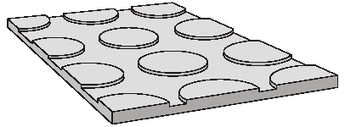
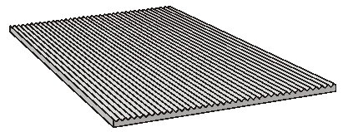

Kontaktní údaje
Trelleborg Bohemia, a.s.
Servisní sklad | Region 1: | +420 491 447 566 / 567 / 559
Českých bratří 338 | Region 2: | +420 491 447 558 / 564 / 565
547 36 Náchod
 | Fax: | +420 491 447 569
 | E-mail: | sklad@trelleborg.com
 | http:// | eshop.rubena.cz

